LoginPage
Event
Event
Event
► Program List
 | Screen Definition

 | 이벤트버튼은 황록색, 입력항목은 자주, 출력항목은 주황

 | 프로그램ID | Login |  | 로그인 | 작성자 | 임채현 |  | 작성일 | 2017-05-29

Login
PW
ID
로그인
회원가입

 | 권한
 | 화면 | 담당자
 | 조회 | 담당자
 | 화면포맷↓ | 담당자
 | 엑셀다운 | 담당자
 | 인쇄 | 담당자
 | 개별 열람 | 담당자
 | 개별 업로드 | 담당자

 | 입력항목정의 | 입력 데이터에 대한 제약사항 등 상세 정의
 | ID | User ID |  |  | 필수여부 | Y | 디폴트값 | null
 | PW | User Password |  |  | 필수여부 | Y | 디폴트값 | null
 |  |  |  |  | 필수여부 |  | 디폴트값
 |  |  |  |  | 필수여부 |  | 디폴트값
 |  |  |  |  | 필수여부 |  | 디폴트값
 |  |  |  |  | 필수여부 |  | 디폴트값
 |  |  |  |  | 필수여부 |  | 디폴트값
 |  |  |  |  | 필수여부 |  | 디폴트값
 |  |  |  |  | 필수여부 |  | 디폴트값
 |  |  |  |  | 필수여부 |  | 디폴트값
 |  |  |  |  | 필수여부 |  | 디폴트값
 |  |  |  |  | 필수여부 |  | 디폴트값

 | 이벤트정의 | 이벤트 설명 및 주요 처리 명세
 | 이벤트 번호 | 이벤트 정의 | 내 용 |  |  |  | 서비스프로그램 |  | 전달항목
 | 1 | 로그인 | 사용자가 ID, PW를 입력하고 로그인 버튼을 누르면 ID, PW 검사 후 일치하면 로그인 ID,PW 중 둘다 입력하지 않거나 하나만 입력하지 않았을 경우 로그인 버튼을 누르면 로그인이 안되도록 처리
 | 2 | 회원가입 | 회원가입버튼을 누르면 회원가입창으로 이동

 | 출력항목정의 | 출력모습 구체적으로 기술
 |  |  |  |  |  |  | Format (숫자) | 정렬 | 화면계산여부 | 서식

 | 출력양식

MembersPage
Event
Event
Event
► Program List
 | Screen Definition

 | 이벤트버튼은 황록색, 입력항목은 자주, 출력항목은 주황

 | 프로그램ID | UserCreation |  | 회원가입 | 작성자 | 임채현 |  | 작성일 | 2017-05-29

Sign
PW
회원가입
ID
PW*
이름
중복
주소

연락처

 | 권한
 | 화면 | 담당자
 | 조회 | 담당자
 | 화면포맷↓ | 담당자
 | 엑셀다운 | 담당자
 | 인쇄 | 담당자
 | 개별 열람 | 담당자
 | 개별 업로드 | 담당자

 | 입력항목정의 | 입력 데이터에 대한 제약사항 등 상세 정의
 | ID | user_id : 사용자 아이디 |  |  | 필수여부 | Y | 디폴트값 | null
 | PW | user_password : 사용자 패스워드 |  |  | 필수여부 | Y | 디폴트값 | null
 | PW* | user_password* : 패스워드 확인 |  |  | 필수여부 | Y | 디폴트값 | null
 | 이름 | user_name : 사용자 이름 |  |  | 필수여부 | Y | 디폴트값 | null
 | 주소 | user_address : 사용자 주소 |  |  | 필수여부 | Y | 디폴트값 | null
 | 연락처 | user_telnum: 사용자 연락처 |  |  | 필수여부 |  | 디폴트값
 |  |  |  |  | 필수여부 |  | 디폴트값
 |  |  |  |  | 필수여부 |  | 디폴트값
 |  |  |  |  | 필수여부 |  | 디폴트값
 |  |  |  |  | 필수여부 |  | 디폴트값
 |  |  |  |  | 필수여부 |  | 디폴트값
 |  |  |  |  | 필수여부 |  | 디폴트값

 | 이벤트정의 | 이벤트 설명 및 주요 처리 명세
 | 이벤트 번호 | 이벤트 정의 | 내 용 |  |  |  | 서비스프로그램 |  | 전달항목
 | 1 | 중복확인 | ID를 입력하고 난 뒤 중복확인 버튼을 누르면 기존에 있는 ID와 비교한 후 일치하는 항목이 없는 경우 중복확인완료. 그렇지 않으면 중복되니 다시 입력하라는 메시지 출력 만약 ID를 입력하지 않고 중복확인 버튼을 누를경우 ID를 입력하라는 메시지 출력 |  |  |  |  |  | user data
 | 2 | 회원가입 | 입력한 정보를 바탕으로 ID 생성

 | 출력항목정의 | 출력모습 구체적으로 기술
 |  |  |  |  |  |  | Format (숫자) | 정렬 | 화면계산여부 | 서식

 | 출력양식

MenuPage
Event
Event
Event
► Program List
 | Screen Definition

 | 이벤트버튼은 황록색, 입력항목은 자주, 출력항목은 주황

 | 프로그램ID | Menu |  | 프로그램 메뉴화면 | 작성자 | 임채현 |  | 작성일 | 2017-05-29

Menu
도서검색
도서신청
마이페이지
AdminMenu
신간추가
도서신청목록
대여목록

 | 권한
 | 화면 | 담당자
 | 조회 | 담당자
 | 화면포맷↓ | 담당자
 | 엑셀다운 | 담당자
 | 인쇄 | 담당자
 | 개별 열람 | 담당자
 | 개별 업로드 | 담당자

 | 입력항목정의 | 입력 데이터에 대한 제약사항 등 상세 정의
 |  |  |  |  | 필수여부 |  | 디폴트값
 |  |  |  |  | 필수여부 |  | 디폴트값
 |  |  |  |  | 필수여부 |  | 디폴트값
 |  |  |  |  | 필수여부 |  | 디폴트값
 |  |  |  |  | 필수여부 |  | 디폴트값
 |  |  |  |  | 필수여부 |  | 디폴트값
 |  |  |  |  | 필수여부 |  | 디폴트값
 |  |  |  |  | 필수여부 |  | 디폴트값
 |  |  |  |  | 필수여부 |  | 디폴트값
 |  |  |  |  | 필수여부 |  | 디폴트값
 |  |  |  |  | 필수여부 |  | 디폴트값
 |  |  |  |  | 필수여부 |  | 디폴트값

 | 이벤트정의 | 이벤트 설명 및 주요 처리 명세
 | 이벤트 번호 | 이벤트 정의 | 내 용 |  |  |  | 서비스프로그램 |  | 전달항목
 | 1 | 도서검색 | 도서검색 메뉴로 이동하는 버튼
 | 2 | 도서신청 | 도서신청 메뉴로 이동하는 버튼
 | 3 | 마이페이지 | 마이페이지 메뉴로 이동하는 버튼

 | admin
 | 1 | 신간추가 | 신간추가 메뉴로 이동하는 버튼
 | 2 | 도서신청목록 | 도서신청목록 메뉴로 이동하는 버튼
 | 3 | 대여목록 | 대여목록 메뉴로 이동하는 버튼

 | 출력항목정의 | 출력모습 구체적으로 기술
 |  |  |  |  |  |  | Format (숫자) | 정렬 | 화면계산여부 | 서식

 | 출력양식

BookApplyPage
Event
Event
Event
► Program List
 | Screen Definition

 | 이벤트버튼은 황록색, 입력항목은 자주, 출력항목은 주황

 | 프로그램ID | UserDataAnalysis |  | 유저데이터분석 | 작성자 | 강남구 | 명찬호 | 작성일 | 2017-05-29
도서신청
도서 제목
저자
출판사
발행연도
장르
신청

 | 권한
 | 화면 | 담당자
 | 조회 | 담당자
 | 화면포맷↓ | 담당자
 | 엑셀다운 | 담당자
 | 인쇄 | 담당자
 | 개별 열람 | 담당자
 | 개별 업로드 | 담당자

 | 입력항목정의 | 입력 데이터에 대한 제약사항 등 상세 정의
 | 도서 제목 | 유저가 신청할 도서의 제목 입력 |  |  | 필수여부 |  | 디폴트값
 | 저자 | 유저가 신청할 도서의 저자 입력 |  |  | 필수여부 |  | 디폴트값
 | 출판사 | 유저가 신청할 도서의 출판사 입력 |  |  | 필수여부 |  | 디폴트값
 | 발행연도 | 유저가 신청할 도서의 발행연도 입력 |  |  | 필수여부 |  | 디폴트값
 | 장르 | 유저가 신청할 도서의 장르 입력 |  |  | 필수여부 |  | 디폴트값
 |  |  |  |  | 필수여부 |  | 디폴트값
 |  |  |  |  | 필수여부 |  | 디폴트값
 |  |  |  |  | 필수여부 |  | 디폴트값
 |  |  |  |  | 필수여부 |  | 디폴트값
 |  |  |  |  | 필수여부 |  | 디폴트값
 |  |  |  |  | 필수여부 |  | 디폴트값
 |  |  |  |  | 필수여부 |  | 디폴트값

 | 이벤트정의 | 이벤트 설명 및 주요 처리 명세
 | 이벤트 번호 | 이벤트 정의 |  |  |  |  | 서비스프로그램 |  | 전달항목
 | 1 | 신청 | 유저가 입력한 정보의 책 정보를 관리자에게 신청

 | 출력항목정의 | 출력모습 구체적으로 기술
 |  |  |  |  |  |  | Format (숫자) | 정렬 | 화면계산여부 | 서식
 | 단위 기간 일정 | default로 오늘 날짜로 설정. 캘린더를 통해 start, end date를 설정하면 해당 기간으로 표시
 | 누적 데이터 | 검색한 단위 기간에 대한 누적된 모든 영양소 정보 표시
 | 단위기간 누적 칼로리 표시 단위기간 표시 | 위에서 설정한 단위 기간 일정 표시. 분석한 과잉/부족 칼로리 표시
 | 칼로리분석내용표시 | 1. 과잉 : 평균보다 초과한 칼로리를 계산. 미리 정한 운동 방법에 대한 단위 시간당 칼로리 소모량 출력 2. 부족 : 추가 칼로리 섭취 권장 내역 출력

 | 출력양식

SearchPage
Event
Event
Event
► Program List
 | Screen Definition

 | 이벤트버튼은 황록색, 입력항목은 자주, 출력항목은 주황

검색결과
책사진
대출가능
대출
제목
저자
출판사
책사진
대출가능
대출
제목
저자
출판사
책사진
대출가능
대출
제목
저자
출판사
 | 프로그램ID | SearchFood |  | 음식별 영양소 검색 | 작성자 | 임채현 | 고정민 | 작성일 | 2017-05-29

도서검색
도서 제목
저자
출판사
발행연도
장르
검색

 | 권한
 | 화면 | 담당자
 | 조회 | 담당자
 | 화면포맷↓ | 담당자
 | 엑셀다운 | 담당자
 | 인쇄 | 담당자
 | 개별 열람 | 담당자
 | 개별 업로드 | 담당자

 | 입력항목정의 | 입력 데이터에 대한 제약사항 등 상세 정의
 | 도서제목 | search_title : 사용자가 검색할 도서 제목 입력 |  |  | 필수여부 | Y | 디폴트값 | null
 | 저자 | search_writer : 사용자가 검색할 저자 입력 |  |  | 필수여부 | N | 디폴트값 | null
 | 출판사 | search_public : 사용자가 검색할 도서 출판사 입력 |  |  | 필수여부 | N | 디폴트값 | null
 | 발행연도 | search_publicyear : 사용자가 검색할 도서 발행연도 입력 |  |  | 필수여부 | N | 디폴트값 | null
 | 장르 | search_genre : 사용자가 검색할 도서 장르 입력 |  |  | 필수여부 | N | 디폴트값 | null
 |  |  |  |  | 필수여부 |  | 디폴트값
 |  |  |  |  | 필수여부 |  | 디폴트값
 |  |  |  |  | 필수여부 |  | 디폴트값
 |  |  |  |  | 필수여부 |  | 디폴트값
 |  |  |  |  | 필수여부 |  | 디폴트값
 |  |  |  |  | 필수여부 |  | 디폴트값
 |  |  |  |  | 필수여부 |  | 디폴트값

 | 이벤트정의 | 이벤트 설명 및 주요 처리 명세
 | 이벤트 번호 | 이벤트 정의 | 내 용 |  |  |  | 서비스프로그램 |  | 전달항목
 | 1 | 검색 | 검색버튼 실행시 검색결과 창으로 이동
 | 2 | 대출 | 대출 버튼을 눌렀을때, 대출의 가능 여부에 따라 대출가능 또는 대출불가 상태 표시

 | 출력항목정의 | 출력모습 구체적으로 기술
 |  |  |  |  |  |  | Format (숫자) | 정렬 | 화면계산여부 | 서식
 | 추가내역 | 사용자가 검색한 item의 항목들을 전부 출력해주는 textfield, 삭제버튼을 누르면 추가한 내역 삭제
 | 검색순위 | 전체 사용자가 검색한 데이터의 랭킹을 보여주는 textfield

 | 출력양식

MypagePage
Event
Event
Event
► Program List
 | Screen Definition

 | 이벤트버튼은 황록색, 입력항목은 자주, 출력항목은 주황

 | 프로그램ID | UserCreation |  | 회원가입 | 작성자 | 임채현 |  | 작성일 | 2017-05-29
회원정보
나의
대출현황
이름
주소
연락처
PW
수정/변경
마이페이지
PW*

 | 권한
 | 화면 | 담당자
 | 조회 | 담당자
 | 화면포맷↓ | 담당자
 | 엑셀다운 | 담당자
 | 인쇄 | 담당자
 | 개별 열람 | 담당자
 | 개별 업로드 | 담당자

 | 입력항목정의 | 입력 데이터에 대한 제약사항 등 상세 정의
 | 이름 | user_name : 사용자 아이디 |  |  | 필수여부 | Y | 디폴트값 | null
 | 주소 | user_address : 사용자 주소 |  |  | 필수여부 | Y | 디폴트값 | null
 | 연락처 | user_telnum : 사용자 연락처 |  |  | 필수여부 | Y | 디폴트값 | null
 | PW | user_pw : 사용자 패스워드 |  |  | 필수여부 | Y | 디폴트값 | null
 | PW* | user_pwcheck : 사용자 패스워드 체크 |  |  | 필수여부 | Y | 디폴트값 | null
 |  |  |  |  | 필수여부 |  | 디폴트값
 |  |  |  |  | 필수여부 |  | 디폴트값
 |  |  |  |  | 필수여부 |  | 디폴트값
 |  |  |  |  | 필수여부 |  | 디폴트값
 |  |  |  |  | 필수여부 |  | 디폴트값
 |  |  |  |  | 필수여부 |  | 디폴트값
 |  |  |  |  | 필수여부 |  | 디폴트값

 | 이벤트정의 | 이벤트 설명 및 주요 처리 명세
 | 이벤트 번호 | 이벤트 정의 | 내 용 |  |  |  | 서비스프로그램 |  | 전달항목
 | 1 | 수정 변경 | 패스워드와 패스워드체크가 맞을때 입력한 이름/주소/연락처로 회원정보 변경 |  |  |  |  |  | user data

 | 출력항목정의 | 출력모습 구체적으로 기술
 |  |  |  |  |  |  | Format (숫자) | 정렬 | 화면계산여부 | 서식

 | 출력양식

AdminNewBookPage
Event
Event
Event
► Program List
 | Screen Definition

 | 이벤트버튼은 황록색, 입력항목은 자주, 출력항목은 주황

 | 프로그램ID | DetailFoodInfo |  | 상세영양소정보 | 작성자 | 임채현 |  | 작성일 | 2017-05-29

신간등록
도서 제목
저자
출판사
발행연도
장르
등록

 | 권한
 | 화면 | 담당자
 | 조회 | 담당자
 | 화면포맷↓ | 담당자
 | 엑셀다운 | 담당자
 | 인쇄 | 담당자
 | 개별 열람 | 담당자
 | 개별 업로드 | 담당자

 | 입력항목정의 | 입력 데이터에 대한 제약사항 등 상세 정의
 | 도서 제목 | Admin이 입력한 신간도서의 제목 |  |  | 필수여부 |  | 디폴트값
 | 저자 | Admin이 입력한 신간도서의 저자 |  |  | 필수여부 |  | 디폴트값
 | 출판사 | Admin이 입력한 신간도서의 출판사 |  |  | 필수여부 |  | 디폴트값
 | 발행연도 | Admin이 입력한 신간도서의 발행연도 |  |  | 필수여부 |  | 디폴트값
 | 장르 | Admin이 입력한 신간도서의 장르 |  |  | 필수여부 |  | 디폴트값
 |  |  |  |  | 필수여부 |  | 디폴트값
 |  |  |  |  | 필수여부 |  | 디폴트값
 |  |  |  |  | 필수여부 |  | 디폴트값
 |  |  |  |  | 필수여부 |  | 디폴트값
 |  |  |  |  | 필수여부 |  | 디폴트값
 |  |  |  |  | 필수여부 |  | 디폴트값
 |  |  |  |  | 필수여부 |  | 디폴트값

 | 이벤트정의 | 이벤트 설명 및 주요 처리 명세
 | 이벤트 번호 | 이벤트 정의 | 내 용 |  |  |  | 서비스프로그램 |  | 전달항목
 | 1 | 등록 | 해당 도서의 정보를 DB에 추가

 | 출력항목정의 | 출력모습 구체적으로 기술
 |  |  |  |  |  |  | Format (숫자) | 정렬 | 화면계산여부 | 서식
 | 식품이름 | DESC_KOR : 식품이름
 | 1회제공량 | SERVING_WT : 1회제공량 |  |  |  |  | g
 | 열량 | NURT_CON1 : 열량 |  |  |  |  | kcal
 | 탄수화물 | NURT_CON2 : 탄수화물 |  |  |  |  | g
 | 단백질 | NURT_CON3 : 단백질 |  |  |  |  | g
 | 지방 | NURT_CON4 : 지방 |  |  |  |  | g
 | 당류 | NURT_CON5 : 당류 |  |  |  |  | g
 | 나트륨 | NURT_CON6 : 나트륨 |  |  |  |  | mg
 | 콜레스테롤 | NURT_CON7 : 콜레스테롤 |  |  |  |  | mg
 | 포화지방산 | NURT_CON8 : 포화지방산 |  |  |  |  | g
 | 트랜스지방산 | NURT_CON9 : 트랜스지방산 |  |  |  |  | g

 | 출력양식

AdminBookApplyListPage
Event
Event
Event
► Program List
 | Screen Definition

 | 이벤트버튼은 황록색, 입력항목은 자주, 출력항목은 주황

 | 프로그램ID | DataChart |  | 누적 데이터 차트 | 작성자 | 명찬호 |  | 작성일 | 2017-05-29
z
admin
도서신청목록
도서 제목
승인
도서 제목
도서 제목
도서 제목
도서 제목
상태
상태
상태
상태
상태
거부

 | 권한
 | 화면 | 담당자
 | 조회 | 담당자
 | 화면포맷↓ | 담당자
 | 엑셀다운 | 담당자
 | 인쇄 | 담당자
 | 개별 열람 | 담당자
 | 개별 업로드 | 담당자

 | 입력항목정의 | 입력 데이터에 대한 제약사항 등 상세 정의
 |  |  |  |  | 필수여부 |  | 디폴트값
 |  |  |  |  | 필수여부 |  | 디폴트값
 |  |  |  |  | 필수여부 |  | 디폴트값
 |  |  |  |  | 필수여부 |  | 디폴트값
 |  |  |  |  | 필수여부 |  | 디폴트값
 |  |  |  |  | 필수여부 |  | 디폴트값
 |  |  |  |  | 필수여부 |  | 디폴트값
 |  |  |  |  | 필수여부 |  | 디폴트값
 |  |  |  |  | 필수여부 |  | 디폴트값
 |  |  |  |  | 필수여부 |  | 디폴트값
 |  |  |  |  | 필수여부 |  | 디폴트값
 |  |  |  |  | 필수여부 |  | 디폴트값

 | 이벤트정의 | 이벤트 설명 및 주요 처리 명세
 | 이벤트 번호 | 이벤트 정의 | 내 용 |  |  |  | 서비스프로그램 |  | 전달항목
 | 1 | 상태 | 선택한 도서의 상태값을 조절하기 위한 선택 버튼
 | 2 | 승인 | 선택된 도서의 상태값을 승인으로 변경
 | 3 | 거부 | 선택된 도서의 상태값을 거부로 변경

 | 출력항목정의 | 출력모습 구체적으로 기술
 |  |  |  |  |  |  | Format (숫자) | 정렬 | 화면계산여부 | 서식
 | 일(YYYY/MM/dd) | 칼로리, 탄수화물, 단백질, 지방의 데이터를 가져와서 일별 데이터를 막대그래프로 표시
 | 주(YYYY/MM/주) | 칼로리, 탄수화물, 단백질, 지방의 데이터를 가져와서 주별로 축적된 데이터를 꺾은선 그래프로 표시
 | 월(YYYY/MM) | 칼로리, 탄수화물, 단백질, 지방의 데이터를 가져와서 월별로 축적된 데이터를 퍼센테이지 원형 차트로 표시

 | 출력양식

AdminRentListPage
Event
Event
Event
► Program List
 | Screen Definition

 | 이벤트버튼은 황록색, 입력항목은 자주, 출력항목은 주황

 | 프로그램ID | DataChart |  | 누적 데이터 차트 | 작성자 | 명찬호 |  | 작성일 | 2017-05-29

admin
도서대여목록
도서 제목
도서 제목
도서 제목
도서 제목
도서 제목
연체
반납
반납
반납
반납
조회

 | 권한
 | 화면 | 담당자
 | 조회 | 담당자
 | 화면포맷↓ | 담당자
 | 엑셀다운 | 담당자
 | 인쇄 | 담당자
 | 개별 열람 | 담당자
 | 개별 업로드 | 담당자

 | 입력항목정의 | 입력 데이터에 대한 제약사항 등 상세 정의
 |  |  |  |  | 필수여부 |  | 디폴트값
 |  |  |  |  | 필수여부 |  | 디폴트값
 |  |  |  |  | 필수여부 |  | 디폴트값
 |  |  |  |  | 필수여부 |  | 디폴트값
 |  |  |  |  | 필수여부 |  | 디폴트값
 |  |  |  |  | 필수여부 |  | 디폴트값
 |  |  |  |  | 필수여부 |  | 디폴트값
 |  |  |  |  | 필수여부 |  | 디폴트값
 |  |  |  |  | 필수여부 |  | 디폴트값
 |  |  |  |  | 필수여부 |  | 디폴트값
 |  |  |  |  | 필수여부 |  | 디폴트값
 |  |  |  |  | 필수여부 |  | 디폴트값

 | 이벤트정의 | 이벤트 설명 및 주요 처리 명세
 | 이벤트 번호 | 이벤트 정의 | 내 용 |  |  |  | 서비스프로그램 |  | 전달항목
 | 1 | 상태 | 유저가 대여해간 도서를 상태에 따라 연체 또는 반납으로 표시
 | 2 | 조회 | 도서를 빌린 유저의 정보를 조회

 | 출력항목정의 | 출력모습 구체적으로 기술
 |  |  |  |  |  |  | Format (숫자) | 정렬 | 화면계산여부 | 서식
 | 일(YYYY/MM/dd) | 칼로리, 탄수화물, 단백질, 지방의 데이터를 가져와서 일별 데이터를 막대그래프로 표시
 | 주(YYYY/MM/주) | 칼로리, 탄수화물, 단백질, 지방의 데이터를 가져와서 주별로 축적된 데이터를 꺾은선 그래프로 표시
 | 월(YYYY/MM) | 칼로리, 탄수화물, 단백질, 지방의 데이터를 가져와서 월별로 축적된 데이터를 퍼센테이지 원형 차트로 표시

 | 출력양식

StudyRoom
Event
Event
Event
► Program List
 | Screen Definition

 | 이벤트버튼은 황록색, 입력항목은 자주, 출력항목은 주황

 | 프로그램ID | DataChart |  | 누적 데이터 차트 | 작성자 | 명찬호 |  | 작성일 | 2017-05-29

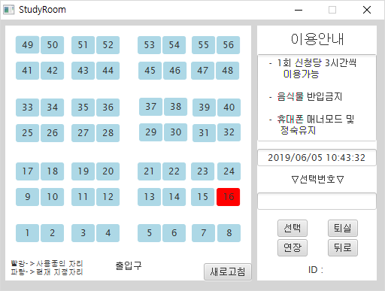

 | 권한
 | 화면 | 담당자
 | 조회 | 담당자
 | 화면포맷↓ | 담당자
 | 엑셀다운 | 담당자
 | 인쇄 | 담당자
 | 개별 열람 | 담당자
 | 개별 업로드 | 담당자

 | 입력항목정의 | 입력 데이터에 대한 제약사항 등 상세 정의
 | 1~56 | 스터디룸 각 자리의 선택을 담당한다. |  |  | 필수여부 | N | 디폴트값 | null
 |  |  |  |  | 필수여부 |  | 디폴트값
 |  |  |  |  | 필수여부 |  | 디폴트값
 |  |  |  |  | 필수여부 |  | 디폴트값
 |  |  |  |  | 필수여부 |  | 디폴트값
 |  |  |  |  | 필수여부 |  | 디폴트값
 |  |  |  |  | 필수여부 |  | 디폴트값
 |  |  |  |  | 필수여부 |  | 디폴트값
 |  |  |  |  | 필수여부 |  | 디폴트값
 |  |  |  |  | 필수여부 |  | 디폴트값
 |  |  |  |  | 필수여부 |  | 디폴트값
 |  |  |  |  | 필수여부 |  | 디폴트값

 | 이벤트정의 | 이벤트 설명 및 주요 처리 명세
 | 이벤트 번호 | 이벤트 정의 | 내 용 |  |  |  | 서비스프로그램 |  | 전달항목
 | 1 | 선택 | 1~56중 선택된 자리의 상태에 따라 null일때 자리 대여/사용중인 자리거나 사용중인 자리가 있을 경우 입실 불가
 | 2 | 퇴실 | 자신이 사용중인 자리를 null값으로 변경. Admin일 경우 다른 사람의 자리도 퇴실 처리 가능
 | 3 | 연장 | 사용중인 자리의 대여 시간을 연장함
 | 4 | 뒤로 | 이 창을 닫는다.
 | 5 | 새로고침 | 스터디룸 이용상태를 다시 받는다.

 | 출력항목정의 | 출력모습 구체적으로 기술
 |  |  |  |  |  |  | Format (숫자) | 정렬 | 화면계산여부 | 서식

 | 출력양식

UserRecommend
Event
Event
Event
► Program List
 | Screen Definition

 | 이벤트버튼은 황록색, 입력항목은 자주, 출력항목은 주황

 | 프로그램ID | DataChart |  | 누적 데이터 차트 | 작성자 | 명찬호 |  | 작성일 | 2017-05-29

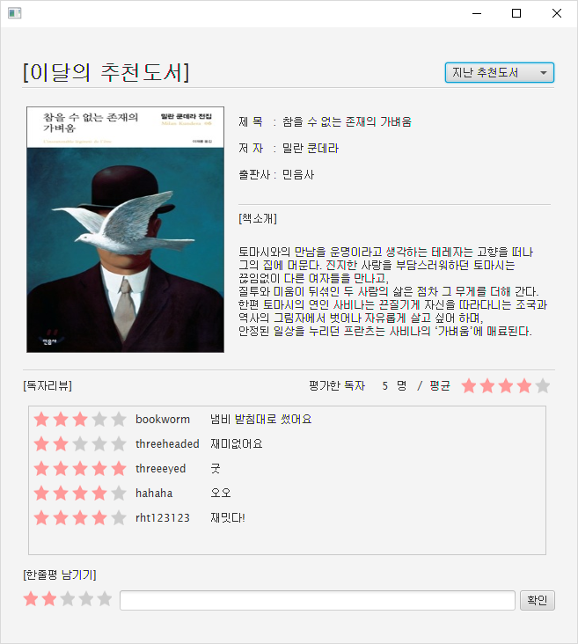

 | 권한
 | 화면 | 담당자
 | 조회 | 담당자
 | 화면포맷↓ | 담당자
 | 엑셀다운 | 담당자
 | 인쇄 | 담당자
 | 개별 열람 | 담당자
 | 개별 업로드 | 담당자

 | 입력항목정의 | 입력 데이터에 대한 제약사항 등 상세 정의
 | 한줄평 남기기 | 도서에 대한 리뷰를 작성 할 수 있다. |  |  | 필수여부 | N | 디폴트값 | null
 |  |  |  |  | 필수여부 |  | 디폴트값
 |  |  |  |  | 필수여부 |  | 디폴트값
 |  |  |  |  | 필수여부 |  | 디폴트값
 |  |  |  |  | 필수여부 |  | 디폴트값
 |  |  |  |  | 필수여부 |  | 디폴트값
 |  |  |  |  | 필수여부 |  | 디폴트값
 |  |  |  |  | 필수여부 |  | 디폴트값
 |  |  |  |  | 필수여부 |  | 디폴트값
 |  |  |  |  | 필수여부 |  | 디폴트값
 |  |  |  |  | 필수여부 |  | 디폴트값
 |  |  |  |  | 필수여부 |  | 디폴트값

 | 이벤트정의 | 이벤트 설명 및 주요 처리 명세
 | 이벤트 번호 | 이벤트 정의 | 내 용 |  |  |  | 서비스프로그램 |  | 전달항목
 | 1 | 확인 | 입력한 한줄평을 등록 할 수 있다.
 | 2 | 지난 추천도서 | 지난 추천 도서를 볼 수 있다.

 | 출력항목정의 | 출력모습 구체적으로 기술
 |  |  |  |  |  |  | Format (숫자) | 정렬 | 화면계산여부 | 서식

 | 출력양식

RecommendedBook
Event
Event
Event
► Program List
 | Screen Definition

 | 이벤트버튼은 황록색, 입력항목은 자주, 출력항목은 주황

 | 프로그램ID | DataChart |  | 누적 데이터 차트 | 작성자 | 명찬호 |  | 작성일 | 2017-05-29
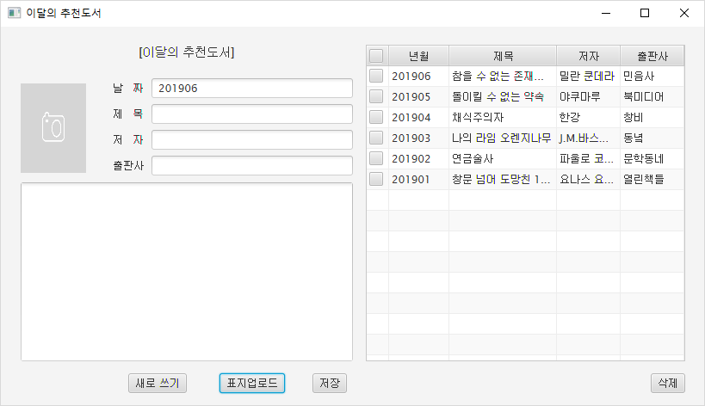

 | 권한
 | 화면 | 담당자
 | 조회 | 담당자
 | 화면포맷↓ | 담당자
 | 엑셀다운 | 담당자
 | 인쇄 | 담당자
 | 개별 열람 | 담당자
 | 개별 업로드 | 담당자

 | 입력항목정의 | 입력 데이터에 대한 제약사항 등 상세 정의
 | 날짜 | 추천 도서의 등록 날짜를 입력할 수 있다. |  |  | 필수여부 | Y | 디폴트값 | 201906
 | 제목 | 등록할 추천도서의 제목을 입력할 수 있다. |  |  | 필수여부 | Y | 디폴트값 | null
 | 저자 | 등록할 추천도서의 저자를 입력할 수 있다. |  |  | 필수여부 | Y | 디폴트값 | null
 | 출판사 | 등록할 추천도서의 출판사를 입력할 수 있다. |  |  | 필수여부 | Y | 디폴트값 | null
 | 개요 | 등록할 추천도서의 개요를 입력할 수 있다. |  |  | 필수여부 | Y | 디폴트값 | null
 |  |  |  |  | 필수여부 |  | 디폴트값
 |  |  |  |  | 필수여부 |  | 디폴트값
 |  |  |  |  | 필수여부 |  | 디폴트값
 |  |  |  |  | 필수여부 |  | 디폴트값
 |  |  |  |  | 필수여부 |  | 디폴트값
 |  |  |  |  | 필수여부 |  | 디폴트값
 |  |  |  |  | 필수여부 |  | 디폴트값

 | 이벤트정의 | 이벤트 설명 및 주요 처리 명세
 | 이벤트 번호 | 이벤트 정의 | 내 용 |  |  |  | 서비스프로그램 |  | 전달항목
 | 1 | 새로 쓰기 | 입력한 값들을 초기화 할 수 있다.
 | 2 | 표지업로드 | 이미지파일(jpg,png,gif)의 경로를 찾아 그 파일을 복사한다.
 | 3 | 저장 | 입력한 추천도서를 등록할 수 있다.
 | 4 | 삭제 | 입력된 추천도서를 삭제할 수 있다.

 | 출력항목정의 | 출력모습 구체적으로 기술
 |  |  |  |  |  |  | Format (숫자) | 정렬 | 화면계산여부 | 서식

 | 출력양식

